таб2
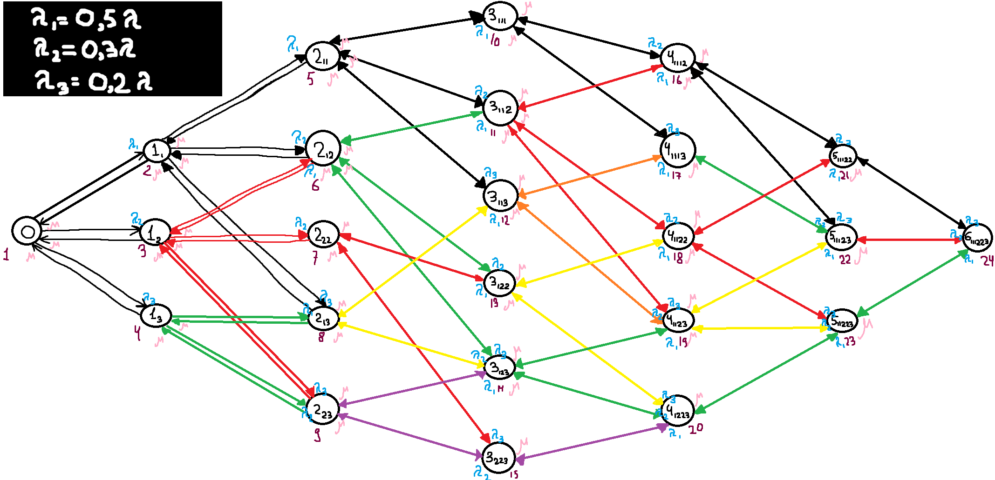
СИСТЕМА_2
Обозн. | Вер-ть | Нагрузка | П1 | 0.9142
0 | 0.1174 |  | П2 | 0.5139
11 | 0.1073 |  | П3 | 0.3642
12 | 0.0602 |  | Сумм. | 2.6716
13 | 0.0439 | Загрузка | П1 | 0.7180
211 | 0.0964 |  | П2 | 0.4386
212 | 0.0558 |  | П3 | 0.2730
222 | 0.0268 |  | Сумм. | 0.8826
213 | 0.0424 | Вероятность потери | П1 | 0.2146
223 | 0.0225 |  | П2 | 0.1466
3111 | 0.0866 |  | П3 | 0.2505
3112 | 0.051 |  | Сумм. | 0.0089
3113 | 0.0358 | Длина очереди | П1 | 0.6676
3122 | 0.0281 |  | П2 | 0.1466
3123 | 0.0208 |  | П3 | 0.0000
3223 | 0.0112 |  | Сумм. | 0.8142
41112 | 0.0462 | Число заявок находящихся в системе | П1 | 1.3856
41113 | 0.0316 |  | П2 | 0.5852
41122 | 0.0267 |  | П3 | 0.2730
41123 | 0.0187 |  | Сумм. | 2.2438
41223 | 0.0106 | Производительность | П1 | 0.3534 | lambda1 | 0.45
511122 | 0.0245 |  | П2 | 0.2304 | lambda2 | 0.27
511123 | 0.0168 |  | П3 | 0.1349 | lambda3 | 0.18
511223 | 0.0098 |  | Сумм. | 0.8920 | lambda | 0.9
6111223 | 0.0089

